分类解释
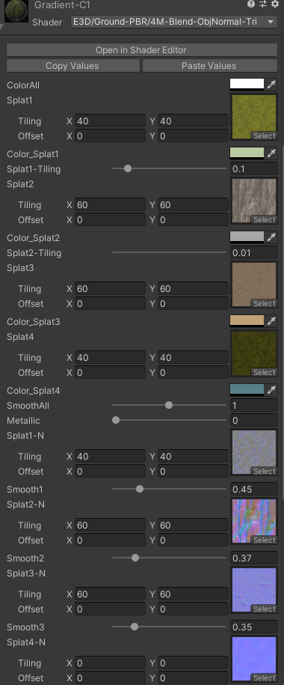
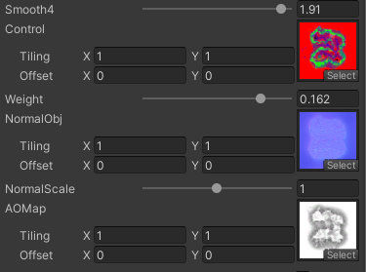
Shader名功能一览 |  |  |  | Albedo（AD） | NormalMap（BS） | NormalObj | AOMap | Control | 混合材质数量 | 烘焙 | 顶点色 | 点光源 | 雾化
PBR深度混合类 | Shader说明
 | PBR光照的3材质混合自定义模型
 |  | PBR-3M-Blend |  | 有 | 有 | 无 | 无 | 有 | 3 | 不支持 | 不支持 | 不支持 | 有
 | PBR光照的3材质混合自定义模型并叠加物体本身的法线
 |  | PBR-3M-Blend-ObjNormal |  | 有 | 有 | 有 | 无 | 有 | 3 | 不支持 | 不支持 | 不支持 | 有

 |  | PBR-4M-Blend |  | 有 | 有 | 无 | 无 | 有 | 4 | 不支持 | 不支持 | 不支持 | 有

 |  | PBR-4M-Blend-ObjNormal |  | 有 | 有 | 有 | 有 | 有 | 4 | 不支持 | 不支持 | 不支持 | 有

 | 基础类
 |  | EMP-BaseTest-NormalB |  | 有 | 有 | 无 | 无 | - | - | 不支持 | 不支持 | 不支持 | 有

 |  | EMP-Ground-MouN1 |  | 有 | 有 | 有 | 无 | - | - | 不支持 | 不支持 | 不支持 | 有

 |  | PBR-3M-Blend-Simple |  | 有 | 有 | 无 | 无 | 有 | 3 | 不支持 | 不支持 | 不支持 | 有

 |  | PBR-4M-Blend-ObjNormal-Tri |  | 有 | 有 | 有 | 有 | 有 | 4 | 不支持 | 不支持 | 不支持 | 有

Blinn深度混合类 | 简单光照的材质混合
 |  | Blinn-3M-Blend |  | 有 | 有 | 无 | 无 | 有 | 3 | 不支持 | 不支持 | 不支持 | 有

 |  | Blinn-3M-Blend-ObjNormal |  | 有 | 有 | 有 | 无 | 有 | 3 | 不支持 | 不支持 | 不支持 | 有

 |  | Blinn-3M-Blend-Simple |  | 有 | 有 | 无 | 无 | 有 | 3 | 不支持 | 不支持 | 不支持 | 有

 |  | Blinn-4M-Blend |  | 有 | 有 | 无 | 无 | 有 | 4 | 不支持 | 不支持 | 不支持 | 有

 |  | Blinn-4M-Blend-ObjNormal |  | 有 | 有 | 有 | 有 | 有 | 4 | 不支持 | 不支持 | 不支持 | 有

 |  | Blinn-4M-Blend-ObjNormal-Tri |  | 有 | 有 | 有 | 有 | 有 | 4 | 不支持 | 不支持 | 不支持 | 有

Unlit深度混合类 | 无光照的材质混合
 |  | Unlit-3M-Blend |  | 有 | 无 | 无 | 无 | 有 | 3 | 支持 | 支持 | 支持 | 有

 |  | Unlit-4M-Blend |  | 有 | 无 | 无 | 无 | 有 | 4 | 支持 | 支持 | 支持 | 有

 |  | Unlit-4M-Blend-ObjNormal-Tri |  | 有 | 无 | 无 | 无 | 有 | 4 | 支持 | 支持 | 支持 | 有

关键词解释 |  |  |  | Albedo贴图 | NormalMap | NormalObj | AOMap | Control | 混合材质数量 | 烘焙 | 顶点色 | 点光源 | 雾化

 | Albedo贴图（AD） | 各材质的Albedo贴图，无光照信息的贴图，也可以理解为DiffuseMap BaseColor,其中A通道是深度图DepthMap,DepthMap必须存在，否则无法正确混合，DepthMap需要和当前材质的albedo细节匹配，一般使用SD制作
 |  | 深度信息为黑白图，也可以理解为Displacement置换图，HeightMap高度图,白色区域是高，黑色为低
 |  | 尾缀 （AD） 的意思即 Alpha Depth ，A通道必须存在且是深度信息

 | NormalMap（BS） | 各材质的法线贴图，Normal为此材质的切线空间法线信息
 |  | 尾缀 （BS）的意思为B通道为 Smoothness光滑度，Smoothness是Roughness的反值，SP、SD为Roughness贴图
 |  | 法线的RG为常规正确法线，一般性，法线只要RG，然后B通道为纯白即可形成有效的法线图，B通道加以利用是为了减少贴图张数和内存使用
 |  | 需要注意的是这里的Normal Map 不能在Unity 的 贴图类型中使用Normal 格式，否则引擎的自动压缩格式化会使得B通道信息丢失，必须使用Default

 | Control | 通过RGB（A）记录4种材质的分布情况
 |  | 如果是三材质混合为RGB，四材质混合为RGBA，必须是32位图
 |  | Control的生成建议直接复制项目工程案例中的control图，修改移动后指定到新的材质球

 | 3M / 4M | 3Material 的意思，由几个材质混合构成，一般目前支持最大是4M，也有同学经过自己改良已经添加了8M,但太高的贴图数，性能消耗很大
 |  | 如果真是需要8M这么多，建议分更多的地块，用一些公用的材质做地块之间的过度

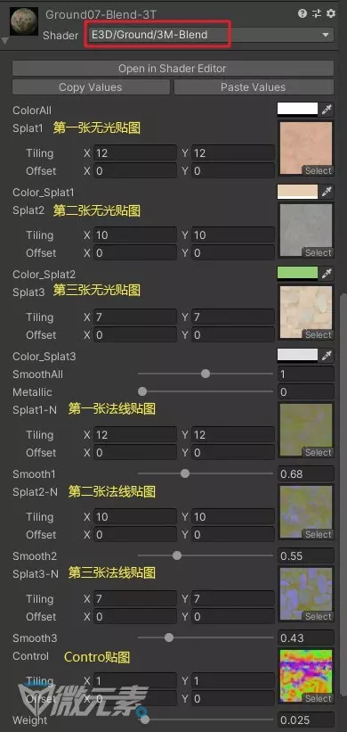
shader | 参数 | 中文名 | 解释
PBR-3M-Blend
 | ColorAll | 全部颜色 | 改变全部主贴图的颜色，正片叠底
 | Splat1 | 第1张无光贴图
 | Color_Splat1 | 第1张贴图颜色 | 改变第1张贴图的颜色，正片叠底
 | Splat2 | 第2张无光贴图
 | Color_Splat2 | 第2张贴图颜色 | 改变第2张贴图的颜色，正片叠底
 | Splat3 | 第3张无光贴图
 | Color_Splat3 | 第3张贴图颜色 | 改变第3张贴图的颜色，正片叠底
 | SmoothAll | 全部光滑度 | 改变全部贴图的光滑度，法线贴图的B通道
 | Metallic | 金属度 | 体现物体的金属高光反射
 | Splat1-N | 第1张法线贴图 | 使原物体的凹凸表面更强，与无光贴图配套
 | Smooth1 | 第1张贴图光滑度 | 控制表面的光滑度
 | Splat2-N | 第2张法线贴图 | 使原物体的凹凸表面更强，与无光贴图配套
 | Smooth2 | 第2张贴图光滑度 | 控制表面的光滑度
 | Splat3-N | 第3张法线贴图 | 使原物体的凹凸表面更强，与无光贴图配套
 | Smooth3 | 第3张贴图光滑度 | 控制表面的光滑度
 | Control |  | 通过RGB通道控制材质的混合
 | Weight | 融合强度拉条 | 数值越小，融合效果越强

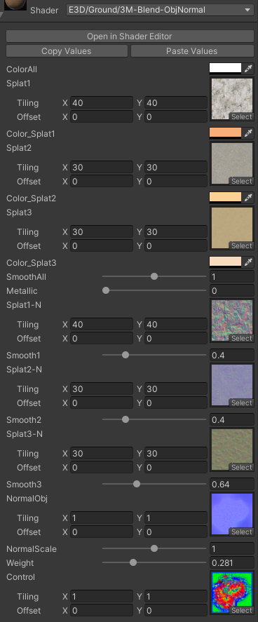
PBR-3M-Blend-ObjNormal
 | ColorAll | 同上
 | Splat1 | 同上
 | Color_Splat1 | 同上
 | Splat2 | 同上
 | Color_Splat2 | 同上
 | Splat3 | 同上
 | Color_Splat3 | 同上
 | SmoothAll | 同上
 | Metallic | 同上
 | Splat1-N | 同上
 | Smooth1 | 同上
 | Splat2-N | 同上
 | Smooth2 | 同上
 | Splat3-N | 同上
 | Smooth3 | 同上
 | Control | 同上
 | NormalObj | 细节法线贴图 | 为模型的法线凹凸感强化
 | Weight 同上

PBR-4M-Blend
 | ColorAll | 同上
 | Splat1 | 同上
 | Color_Splat1 | 同上
 | Splat2 | 同上
 | Color_Splat2 | 同上
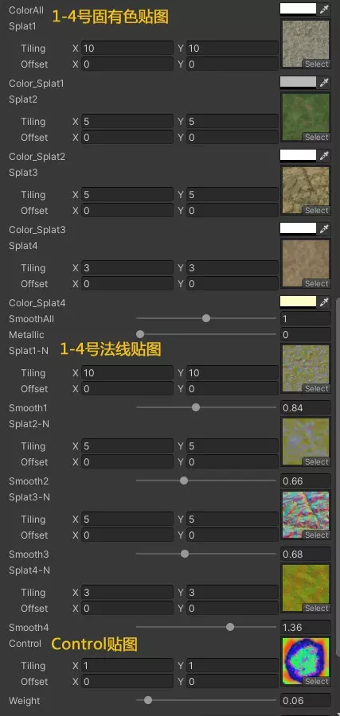
 | Splat3 | 同上
 | Color_Splat3 | 同上
 | Splat4 | 第4张无光贴图
 | Color_Splat4 | 第4张贴图颜色 | 改变第4张贴图的颜色，正片叠底
 | SmoothAll | 同上
 | Metallic | 同上
 | Splat1-N | 同上
 | Smooth1 | 同上
 | Splat2-N | 同上
 | Smooth2 | 同上
 | Splat3-N | 同上
 | Smooth3 | 同上
 | Control | 同上
 | Weight | 同上

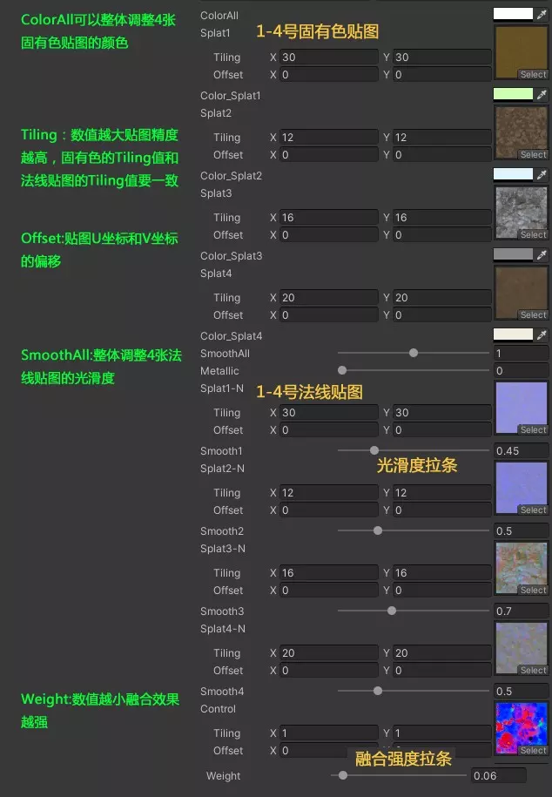
PBR-4M-Blend-ObjNormal
 | ColorAll | 同上
 | Splat1 | 同上
 | Color_Splat1 | 同上
 | Splat2 | 同上
 | Color_Splat2 | 同上
 | Splat3 | 同上
 | Color_Splat3 | 同上
 | Splat4 | 同上
 | Color_Splat4 | 同上
 | SmoothAll | 同上
 | Metallic | 同上
 | Splat1-N | 同上
 | Smooth1 | 同上
 | Splat2-N | 同上
 | Smooth2 | 同上
 | Splat3-N | 同上
 | Smooth3 | 同上
 | Control | 同上
 | Weight | 同上
 | NormalObj | 细节法线贴图 | 为模型的法线凹凸感强化
 | AoMap | 灯光贴图 | 添加灯光阴影效果

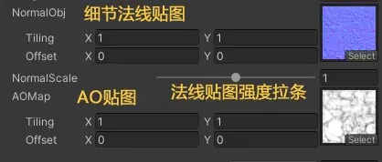

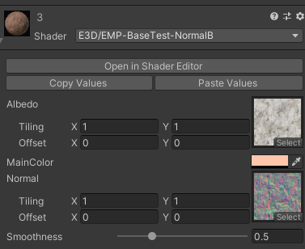
EMP-BaseTest-NormalB
 | Albedo | 无光贴图
 | MainColor | 固有色 | 改变主贴图的颜色，正片叠底
 | Normal | 法线贴图 | 使原物体的凹凸表面更强，与无光贴图配套
 | Smoothness | 光滑度 | 控制表面的光滑度

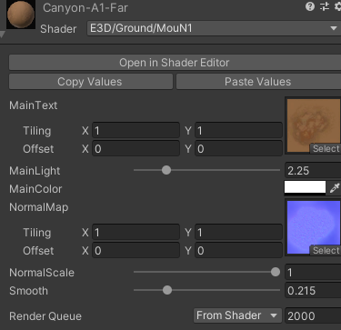
E3D-Ground-MouN1
 | MainText | 无光贴图
 | MainLight | 主贴图亮度
 | MainColor | 固有色 | 改变主贴图的颜色，正片叠底
 | NormalScale | 细节法线贴图 | 为模型的法线凹凸感强化
 | Smooth | 光滑度 | 控制表面的光滑度

PBR-3M-Blend-Simple
 | DiffuseColor | 无光贴图颜色 | 改变全部主贴图的颜色，正片叠底

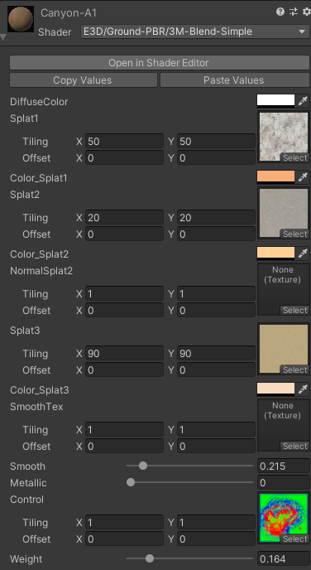

 |  | 其他同上

Blinn-4M-Blend-ObjNormal-Tri
 |  | Splat1-Tiling | 第2张贴图平铺缩放拉杆
 |  | Splat2-Tiling | 第2张贴图平铺缩放拉杆

 |  | 同上

